2021_11_data
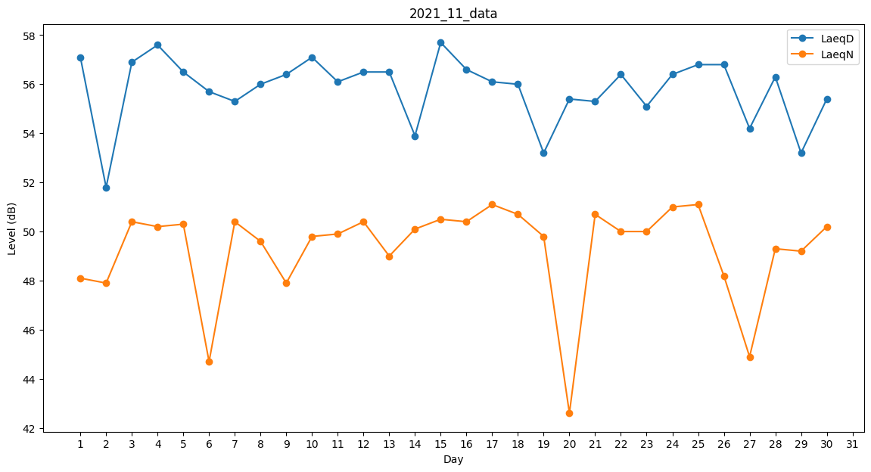
Day | LaeqD | LaeqN
1 | 57.1 | 48.1
2 | 51.8 | 47.9
3 | 56.9 | 50.4
4 | 57.6 | 50.2
5 | 56.5 | 50.3
6 | 55.7 | 44.7
7 | 55.3 | 50.4
8 | 56 | 49.6
9 | 56.4 | 47.9
10 | 57.1 | 49.8
11 | 56.1 | 49.9
12 | 56.5 | 50.4
13 | 56.5 | 49
14 | 53.9 | 50.1
15 | 57.7 | 50.5
16 | 56.6 | 50.4
17 | 56.1 | 51.1
18 | 56 | 50.7
19 | 53.2 | 49.8
20 | 55.4 | 42.6
21 | 55.3 | 50.7
22 | 56.4 | 50
23 | 55.1 | 50
24 | 56.4 | 51
25 | 56.8 | 51.1
26 | 56.8 | 48.2
27 | 54.2 | 44.9
28 | 56.3 | 49.3
29 | 53.2 | 49.2
30 | 55.4 | 50.2

